Hoja1
Ejercicio 3 Guia 1 - tabla de entradas y salidas
Variables |  | Planteo de ecuacion | Analisis | Resultado
f = | 4 |  | Analisis y resultado con Wolfram Alpha | 0.99435029588
 |  |  | [(23)/((23^(2)+(0.25*4)^(2))^(1/(2)))]^(6)
n = | 6 |  | Analisis y resultado Alforitmo Pseint | 0.994350295

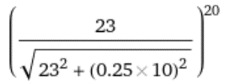
f = | 10 |  | Analisis y resultado con Wolfram Alpha | 0.88918056299
 |  |  | [(23)/((23^(2)+(0.25*10)^(2))^(1/(2)))]^(20)
n = | 20 |  | Analisis y resultado Alforitmo Pseint | 0.889180563

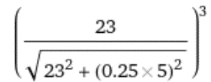

f = | 5 |  | Analisis y resultado con Wolfram Alpha | 0.99558577
 |  |  | [(23)/((23^(2)+(0.25*5)^(2))^(1/(2)))]^(3)
n = | 3 |  | Analisis y resultado Alforitmo Pseint | 0.995585772

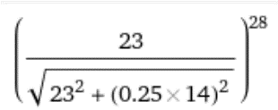

f = | 14 |  | Analisis y resultado con Wolfram Alpha | 0.72578615171
 |  |  | [(23)/((23^(2)+(0.25*4)^(2))^(1/(2)))]^(6)
n = | 28 |  | Analisis y resultado Alforitmo Pseint | 0.725786151

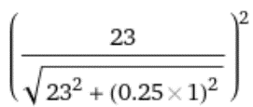
f = | 1 |  | Analisis y resultado con Wolfram Alpha | 0.99988186651
 |  |  | [(23)/((23^(2)+(0.25*4)^(2))^(1/(2)))]^(6)
n = | 2 |  | Analisis y resultado Alforitmo Pseint | 0.9998818665

